はじめてのExcel (2)
会議予定 | ←コントロール＋Dで下のセルにコピー
会議予定 | ←文字列は左揃え

30 | ←数値は右揃え
=10+20 | ←数値の先頭にシングルコーテーション'を入れると文字列扱いしてくれる
 |  |  |  |  | 仕入れ数 | 売上数 | 在庫数
11 | 11 |  |  | 商品A | 100 | 65 | 35
110 | 110 |  |  | 商品B | 100 | 95 | 5
121 | 121 |  |  | 商品C | 120 | 100 | 20
練習 | 練習 |  |  | 商品D | 150 | 95 | 55
練習 |  | →[Ctrl]+R
練習 |  | ↓[Ctrl]+D
練習

営業1課 | 1 | 月
営業2課 | 1 | 火
営業3課 | 1 | 水
営業4課 | 1 | 木
営業5課 | 1 | 金
営業6課 | 1 | 土
営業7課 | 1 | 日

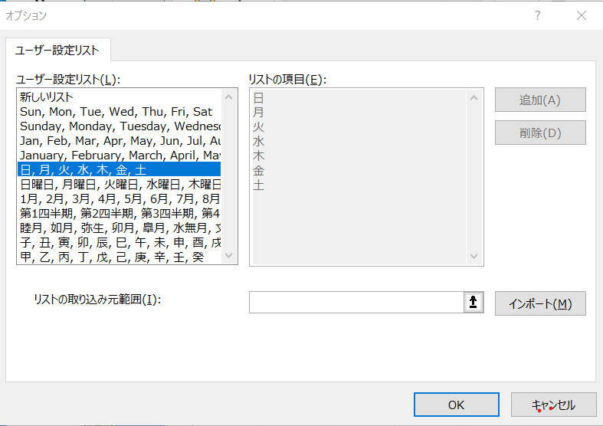

平日シフト |  |  | 休日シフト
曜日 | 午前 | 午後 | 曜日 | 午前 | 午後
月 | 田中 | 遠藤 | 土 | 山本 | 遠藤
火 | 山本 | 清水 | 日 | 田中 | 清水
水 | 清水 | 田中
金 | 遠藤 | 山本

